R18230002
 |  |  |  |  |  |  |  |  |  |  | Doc. No. | : FM-S2.2-01
 |  |  |  |  |  |  |  |  |  |  | Rev. No. | : 8
 |  |  |  |  |  |  |  |  |  |  | Issue Date | : 19 Agustus 2019

PT. ORI POLYTEC COMPOSITES
PURCHASE REQUISITION
 |  |  |  |  |  |  |  | PR No. |  | : R18230002
Requisition Date |  | : 20 Maret 2023 |  |  |  |  |  | PR Date |  | : 6 Maret 2023

 |  |  |  |  |  |  |  |  | : URGENT |  |  | X | : NORMAL

Pos | Item Code |  | Item / Item Description |  |  |  | Qty | Unit |  | Project |  | Remarks
1 | IM-01-APD-PL |  | Baricade (Police Line) |  |  |  | 3 | Pcs |  | Safety Equipment |  | Mandatory Safety Equipment dan P3K Factory
2 | IM-01-APD-OM |  | Obat mata tetes (Insto) 15 ml |  |  |  | 20 | Pcs
3 | IM-01-APD-AL70 |  | Alcohol 70% (100 ml) |  |  |  | 10 | Btl
4 | IM-01-APD-GCM |  | Y-Rins (Larutan Pembersih mata) 120 ML |  |  |  | 5 | Box
5 | IM-01-APD-PX |  | Panadol Extra |  |  |  | 10 | Lembar
6 | IM-01-APD-PRT |  | Promagh Tablet |  |  |  | 6 | Lembar
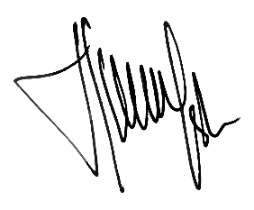
Requested by, |  | Checked by, |  |  |  |  | Approved by,

Admin |  | Warehouse |  | Head of Dept. | Engineering*** | SCM | Factory Manager |  |  | Cost Control |  | Director**

Notes :
1. Untuk pembelian barang yang memiliki nilai nominal ≤ 5 Jt, Approval PR akan diajukan s/d Factory Manager
2. Untuk pembelian barang yang memiliki nilai nominal > 5 Jt, Approval PR akan diajukan s/d Director **
3. Tanda tangan PR oleh Engineering berlaku untuk pembelian accessories non-FRP berdasarkan project ***

